상품제안서
스위스밀리터리 3단수동암막스키니+140타올 세트 | 상품코드: F16480

 |  |  |  |  |  |  | 02-412-0044 | www.easy1.co.kr
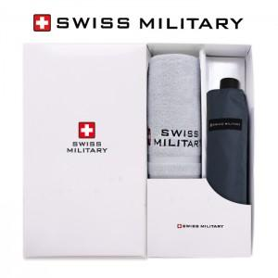

【상세/제작정보】 | ★ 자수인쇄는 글자수, 디자인 난이도에 따라 비용이 달라집니다. 문의 부탁드립니다. ★ 우산은 손잡이 인쇄 기준입니다. ★ 케이스 상하세트 희망시 별도문의부탁드립니다.- 개당 600원 별

【인쇄/포장옵션】 | 실크, 스티커, 원단인쇄 / 포장지포장

【공급단가】 | 수량 | 100~ | 300~ | 500~ | 1,000~ | 3,000~
*VAT별도 | 단가 | 14,980원 | 14,440원 | 13,910원 | 13,370원 | 12,840원

【상품 URL】 | http://www.easy1.co.kr/src/goods_detail.php?gdno=16480

